구매품목
 | 종류 | 모델명 | 사진 | 개수 | 단가(단위: 원) | 최종가(단위: 원) | 구매 사이트 | 비고
1 | 지문인식 센서 | 아두이노 호환 지문인식센서 | 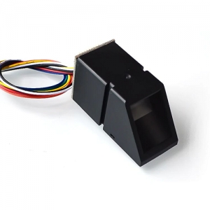 | 1 | ₩19,800 | ₩19,800 | http://mechasolution.com/shop/goods/goods_view.php?goodsno=582627&category= | 지문 인식으로 문(자동문) 열기
2 | LED | 아크릴 백색LED 백라이트 모듈 (대형) | 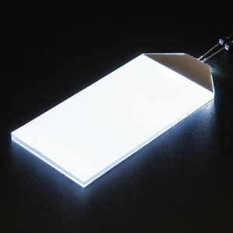 | 2 | ₩2,200 | ₩4,400 | http://mechasolution.com/shop/goods/goods_view.php?goodsno=539618&category= | Smart Home 내 조명
3 | 마이크 | 미니 USB 2.0 마이크로폰 MIC 오디오 아답터 플러그 | 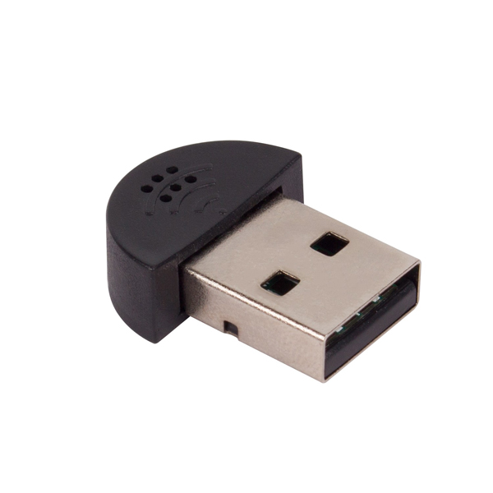 | 1 | ₩4,600 | ₩4,600 | http://www.devicemart.co.kr/goods/view?no=1382262 | 구글 음성 인식 Input. 배송(3~4일)
4 | 스피커 | Gravity 디지털 스피커 모듈 | 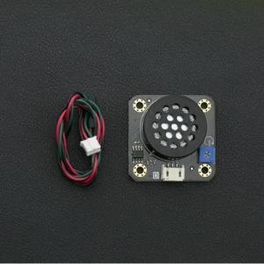 | 1 | ₩8,800 | ₩8,800 | http://mechasolution.com/shop/goods/goods_view.php?goodsno=330120&category= | 구글 음성 인식 Output
5 | 카메라 연장선 | 라즈베리파이 터치스크린/카메라용 1mm피치 15p FFC 리본케이블 30cm | 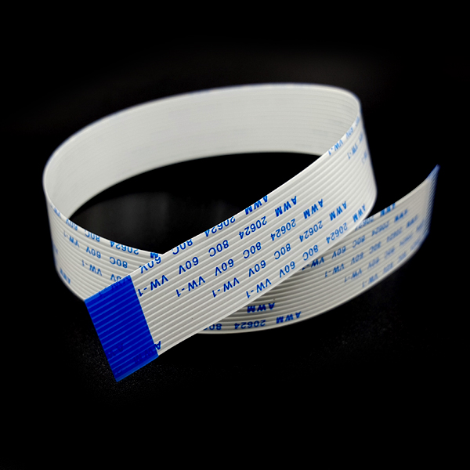 | 1 | ₩1,680 | ₩1,680 | http://www.devicemart.co.kr/goods/view?no=1382886 | 카메라 센서 연장선
6 |  | 라즈베리파이 터치스크린/카메라용 1mm피치 15p FFC 리본케이블 50cm | 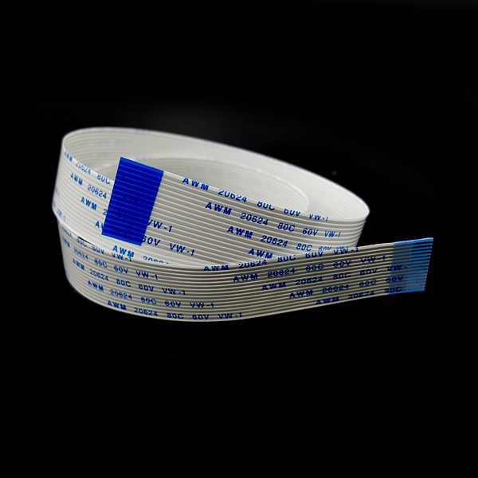 | 1 | ₩1,800 | ₩1,800 | http://www.devicemart.co.kr/goods/view?no=1382887 | 카메라 센서 연장선
7 | 모터 | DC 1~6V 미니 장난감 모터 | 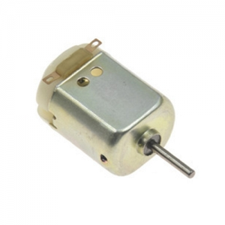 | 3 | ₩220 | ₩660 | http://mechasolution.com/shop/goods/goods_view.php?goodsno=578772&category= | 자동문 움직일 모터
8 | 아이소핑크 | 아이소핑크 KS 밀도1호 [옵션 : 아이소핑크(1호)_20T×600×900(1장)] | 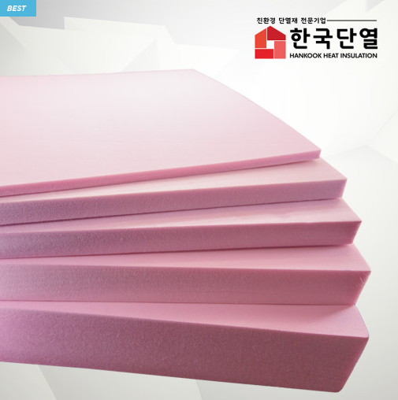 | 10 | ₩4,000 | ₩40,000 | https://smartstore.naver.com/hkdy/products/439103571?NaPm=ct%3Dk70544nc%7Cci%3Df327802706292603fa72924c1f1dde87f0a5ab92%7Ctr%3Dsls%7Csn%3D329308%7Chk%3Dc4d2adffb29ec584faffca7973198313941ee46d | Smart Home 모델 제작을 위한 재료
9 | 문 장금 장치 | 34종 플라스틱기어 세트 | 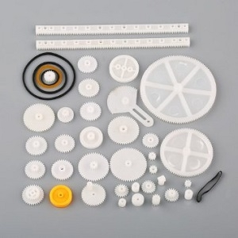 | 1 | ₩5,500 | ₩5,500 | http://mechasolution.com/shop/goods/goods_view.php?goodsno=8668&category= | 자동문 움직일 기어
10 | LCD | 16x2 LCD 모듈 with 어댑터 | 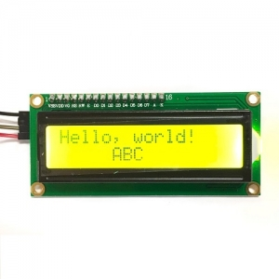 | 1 | ₩2,970 | ₩2,970 | http://mechasolution.com/shop/goods/goods_view.php?goodsno=575845&category= | 지문인식 성공 여부 표시
11 | 길이 조절용 점퍼선 | 3색 점퍼용 단선- 0.6 파이 | 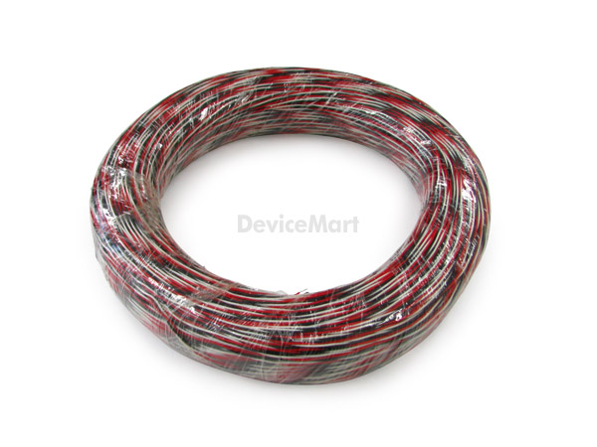 | 10 | ₩400 | ₩4,000 | http://www.devicemart.co.kr/goods/view?no=1153807 | 웹캠 등 길이 연장
12 | 인형 | 틴토이/MS406/양철로보트 | 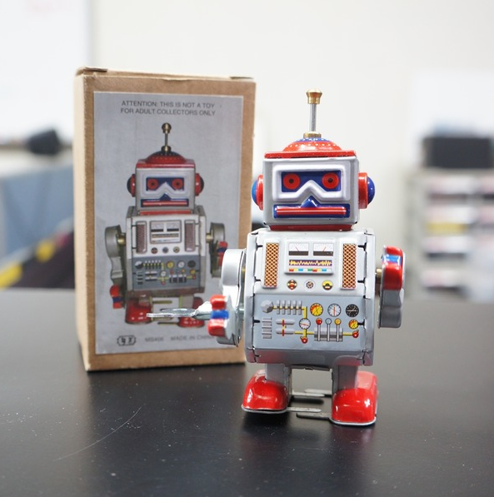 | 1 | ₩7,270 | ₩7,270 | http://itempage3.auction.co.kr/DetailView.aspx?ItemNo=B467178822&frm3=V2 | Smart Home 시뮬레이션할 시, 사람을 대체하여 집에 진입할 로보트
13 | USB 허브 | ipTIME UH305 (USB3.0허브/5포트/유전원) | 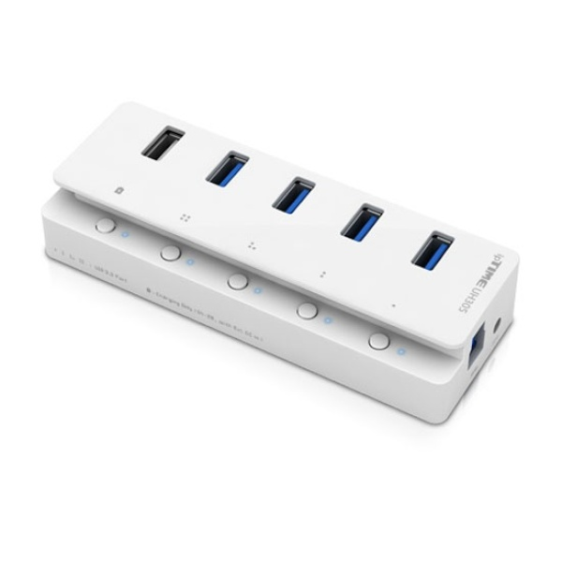 | 1 | ₩23,500 | ₩23,500 | http://www.devicemart.co.kr/goods/view?no=1105335 | 센서와 웹 캠을 라즈베리에 모두 연결하면 전원이 부족하다고 해서 전원이 있는 USB 허브가 필요
14 | 조도 센서 | GY-303 BH1750 Digital light intensity detection | 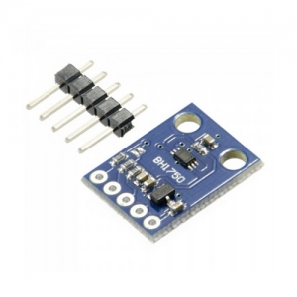 | 1 | ₩3,190 | ₩3,190 | http://mechasolution.com/shop/goods/goods_view.php?goodsno=8555&category= | 현관문에 사람 진입하면 인식해서 켜지는 등
15 | 인두기 | 세라믹 터보 인두기 ZD-60A | 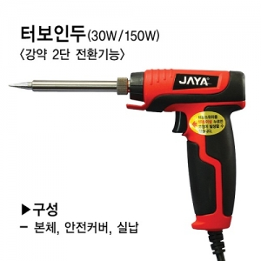 | 1 | ₩7,480 | ₩7,480 | http://mechasolution.com/shop/goods/goods_view.php?goodsno=575649&category= | 조도 센서 납땜용
16 | 라즈베리파이 쉴드 | Grove Base Hat for Raspberry Pi | 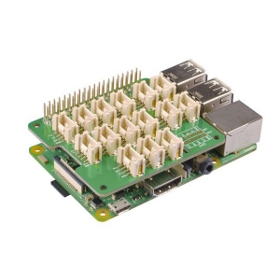 | 1 | ₩13,200 | ₩13,200 | http://mechasolution.com/shop/goods/goods_view.php?goodsno=584136&category= | 센서 연결용
 |  |  |  | 합계 |  | ₩148,850 | ※ 배송비 미포함 가격임

구매품목-응용코드
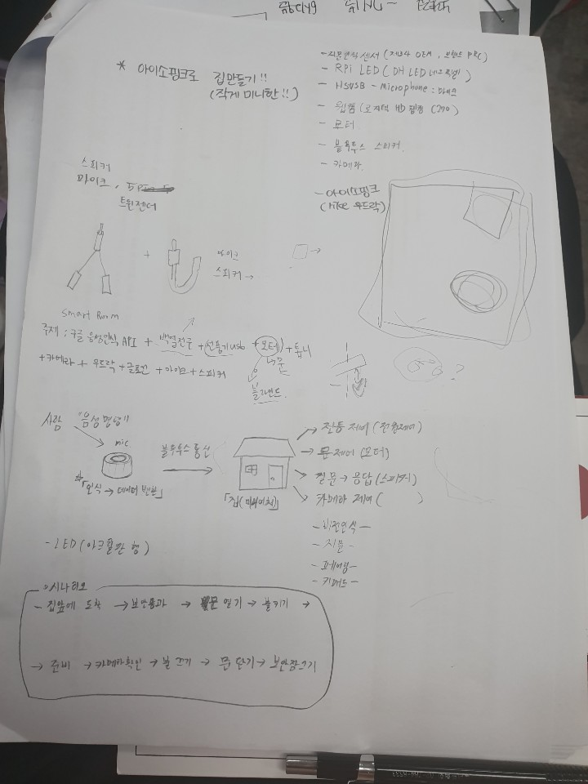
 | 종류 | 모델명 | 응용 코드 | 비고
1 | 지문인식 센서 | Grove 지문인식 센서 | https://blog.naver.com/roboholic84/220428082373?proxyReferer=http%3A%2F%2Fmechasolution.com%2Fshop%2Fgoods%2Fgoods_view.php%3Fgoodsno%3D8214%26category%3D
 |  |  | https://tutorials-raspberrypi.de/raspberry-pi-fingerprint-sensor-authentifizierung-nutzen/ | 지윤
2 | LED 점등 | 라즈베리파이 전용 RPi LED Matrix -LED Matrix 모듈
 |  | DH LED 네오픽셀
 |  | White LED backlight module
 |  | LED 가정용 블루투스 미러볼 | // 전등도 블루투스로 하면 어떨까요? (해당 미러볼, 블루투스용) | 지은
3 | 마이크 | HS-USB-Microphone | http://mechasolution.com/shop/goods/goods_view.php?goodsno=566956&category=
 |  |  | https://m.blog.naver.com/PostView.nhn?blogId=roboholic84&logNo=221128601229&proxyReferer=https%3A%2F%2Fwww.google.com%2F | 지은 : 메카솔루션
 |  |  | http://blog.naver.com/PostView.nhn?blogId=fribot&logNo=221545841859&parentCategoryNo=23&categoryNo=&viewDate=&isShowPopularPosts=true&from=search | 지은 : 구글 음성 API 이용한 음성인식 전등 (스마트폰 음성인식으로 아두이노 LED 켜고/끄기)
 |  |  | https://www.youtube.com/watch?v=D6LRa0M4LBI | Google Assistant & Mic
4 | 웹캠 | 로지텍C270 | https://bbangpan.tistory.com/78 | 라즈베리 - 웹캠 연결
5 | 모터 | FS90R 서보모터 | http://blog.naver.com/PostView.nhn?blogId=simjk98&logNo=221317312928 | 자동문
6 | 스피커 | 샤오미 블루투스 스피커 2세대 | https://www.youtube.com/watch?v=YAgwU0JuNwg | 블루투스 스피커 연결
 |  |  | https://blog.naver.com/zeta0807/220956168474 | 지은 : 블루투스 스피커 연결
 |  |  | https://www.youtube.com/watch?v=Y635kr0tVTY&feature=youtu.be
7 | 아이소핑크 | 아이소핑크 (두께 : 20t)
8 | 문 장금 장치 만들 재료 | 문(기어세트 - 레일)
9 | LCD | 16x2 LCD 모듈 with 어댑터 | https://devicemart.blogspot.com/2019/06/i2c-1602-lcd.html | 지문인식 성공 여부 표시
10 | 길이 조절용 점퍼선 | 3색 점퍼용 단선- 0.6 파이
11 | 인형
12 | 기타 필요품 | 하드보드지, 글루건, 톱, 칼, 가위
13 | USB 허브 |  |  | 센서와 웹 캠을 라즈베리에 모두 연결하면 전원이 부족하다고 해서 전원이 있는 USB 허브가 필요할 거 같아요.
14 | 조도센서 | BH1750 디지털 조도 센서 모듈 GY-302
15 | 사운드 센서 | Grove - Sound Sensor | https://www.mouser.com/catalog/specsheets/Seeed_101020023.pdf | http://wiki.seeedstudio.com/Grove-Sound_Sensor/
 |  | Grove - Speech Recognizer |  | http://wiki.seeedstudio.com/Grove-Speech_Recognizer/
 |  |  |  | https://www.youtube.com/watch?v=qByJ8eVC0H8

< 0219 회의록 >
스마트 홈'으로 주제를 정해보았습니다. 간단하게 소개하자면, 아이소핑크(우드락 같은 소재)를 가지고 작은 방 모형을 만들 계획입니다. 그 안에 1. 지문인식 센서를 이용한 도어락 : 지문인식 후 구글음성인식 API를 토대로, '문열어!' 하면 열리게 할 예정 2. LED전등센서를 이용한 무드등 : 구글 음성인식 API를 이용해, 불 꺼짐, 불켜짐을 할 예정 3. 카메라센서를 이용한, 나의 코디 데이터 : 카메라로 사람을 찍어(아마 인형이 될 듯 싶습니다), 사람의 매일 다른 옷차림 데이터를 수집할 예정 => 이를 통해 향후, 자기가 어떤 옷을 입었는지 알 수 있음 필요한 것: 종이에 써놨습니다 ㅎ

시뮬레이션
